１例
主任技術者（建設業法第26条第１項により設置）については、次のいずれかを記入して下さい。
建設業法第7条第二号イによる場合は
・「○○高校（○○科）卒業で実務経験５年以上」
・「○○大学（○○科）卒業で実務経験３年以上」
・「○○高専（○○科）卒業で実務経験３年以上」
建設業法第７条第二号ロによる場合は
・「10年以上の実務経験による」
建設業法第７条第二号ハによる場合は
・「資格名称及び番号」
監理技術者（建設業法第26条第２項により設置）、建設業法第26条第３項第１号の適用を受ける監理技術者については、次の内容を記入して下さい。
・「監理技術者資格者証の交付番号」
監理技術者補佐（建設業法第26条第３項第２号により設置）については、次の内容を記入して下さい。
・「資格名称及び番号」
※一級施工管理技士補又は一級施工管理技士等の国家資格者、
学歴や実務経験により監理技術者の資格を有する者であること。
※監理技術者補佐の建設業法第27条の規定に基づく技術検定種目は、
特例監理技術者に求める技術検定種目と同じであること。
 | 記入例 |  |  |  |  |  |  |  |  |  |  | （様式１） | 目次へ
 |  |  |  |  |  |  | 監督職員 |  | 補助する職員
 |  |  |  |  |  |  |  |  | 係長 |  | 係員

本市への提出日を記入
現場代理人等通知書

 |  |  |  |  |  |  |  | 令和 |  | 年 | 月 | 日
大阪市長 様
 |  |  | 住所又は事務所所在地 |  |  | 大阪市○○区○○△丁目○番○号
 |  | 受注者 | 商号又は名称 |  |  | (株)○○建設
 |  |  | 氏名又は代表者氏名 |  |  | 代表取締役 ○○ ○○

次のとおり、現場代理人等を定めましたので通知します。

 |  |  |  | 記

工事名称 |  | ○○小学校増築工事

担当業務 |  | 氏名（フリガナ） |  |  | 資格（登録番号） |  |  |  | 専任
現場代理人 |  | オオサカ タロウ |  |  |  |  |  |  | 常駐 |  |  |  | ()
 |  | 大阪 太郎
主任技術者 |  | ナニワ ジロウ |  |  | １級建築施工管理技士 |  |  |  | 専任 |  |  |  | １級建築施工管理技士(No.○○○○○○○○○○号)
 |  | 浪速 次郎 |  |  | No.○○○○○○○○○○号
監理技術者 |  | ナニワ サブロウ |  |  | 監理技術者資格者証 |  |  |  | 非専任 |  |  |  | 監理技術者資格者証(第○○○○○○○○○○○○○○○号)
 |  | 浪速 三郎 |  |  | 第○○○○○○○○○○○○○○○号
監理技術者補佐 |  | ナニワ シロウ |  |  | １級建築施工管理技士補 |  |  |  | 専任 |  |  |  | １級建築施工管理技士補(No.○○○○○○○○○○号)
 |  | 浪速 四郎 |  |  | No.○○○○○○○○○○号
専門技術者 |  |  |  |  |  |  |  |  |  |  |  |  | ()

(注)１ 専任・非専任については、該当するものを記入すること。
２ 請負代金額が4,500万円以上（建築一式工事は 9,000万円以上）となる場合は、建設業法第７条
及び第15条に定める経営業務の管理責任者及び営業所ごとの専任技術者は、当該工事に配置できません。
３ 「現場代理人」は受注者と直接的な雇用関係にある者であることの証明の届出を行うこと。
４ 「主任技術者、監理技術者、監理技術者補佐及び専門技術者」は、受注者と直接的かつ恒
常的な雇用関係にある者であることの証明の届出及び「法令等による資格・免許等」又は「監理技術者資格者
証」の届出を行うこと。

参考１
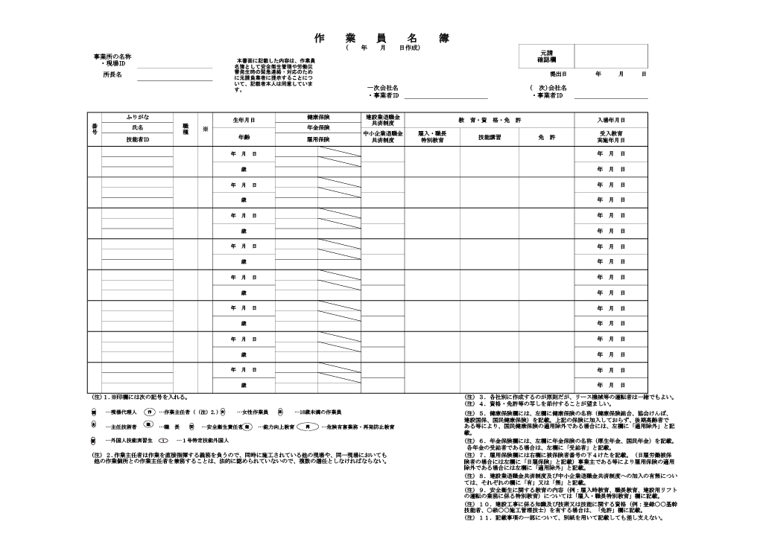
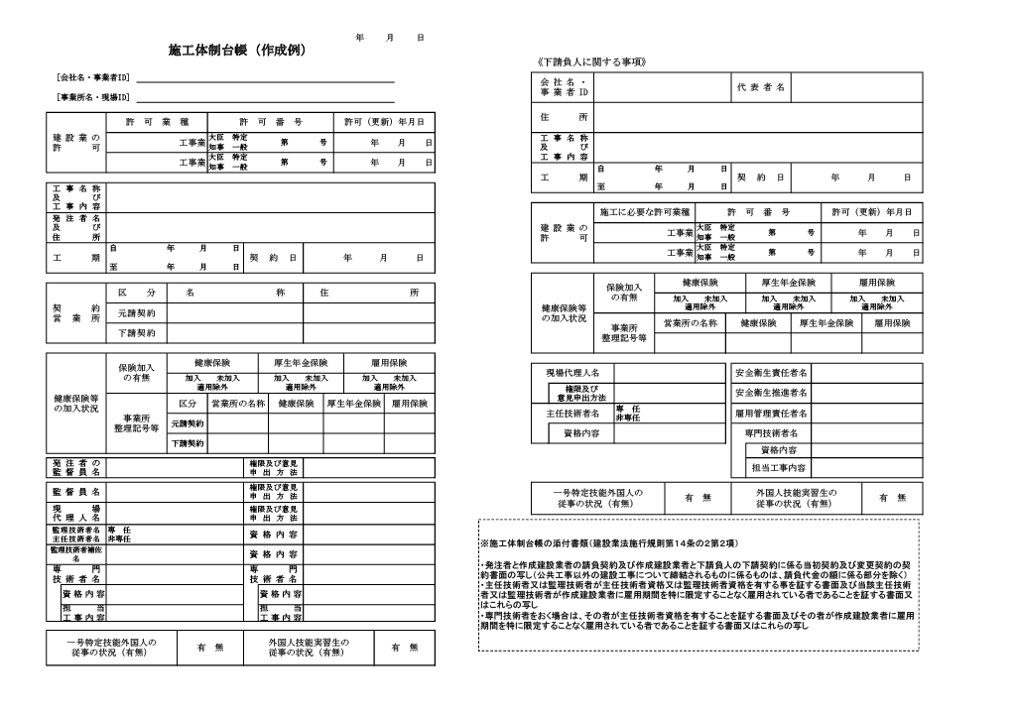
（施工体制台帳） | 目次へ

↓作成例の参考webサイト
建設産業・不動産業：施工体制台帳、施工体系図等 - 国土交通省

（再下請通知書）

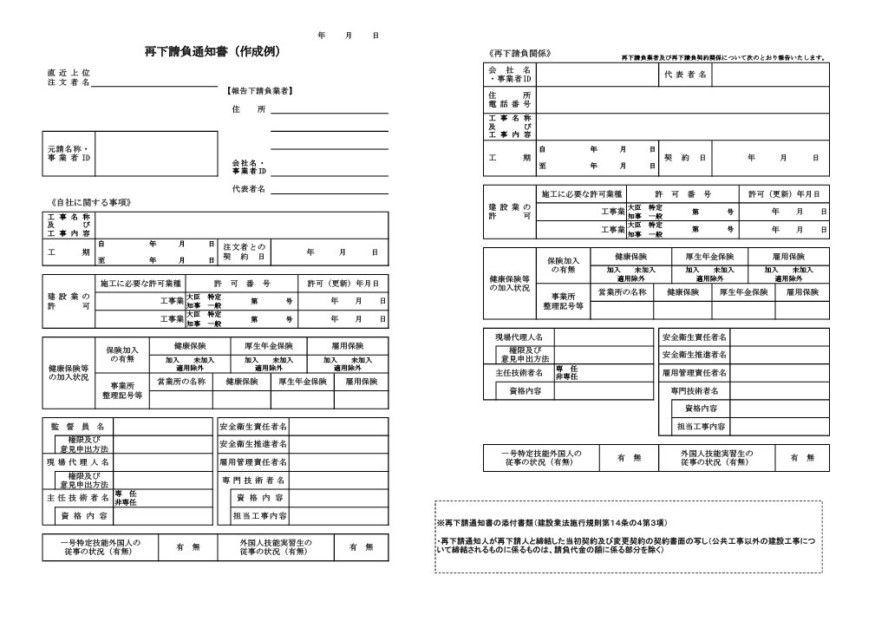
↓作成例の参考webサイト
建設産業・不動産業：施工体制台帳、施工体系図等 - 国土交通省

（作業員名簿）

↓作成例の参考webサイト
建設産業・不動産業：施工体制台帳、施工体系図等 - 国土交通省

参考２
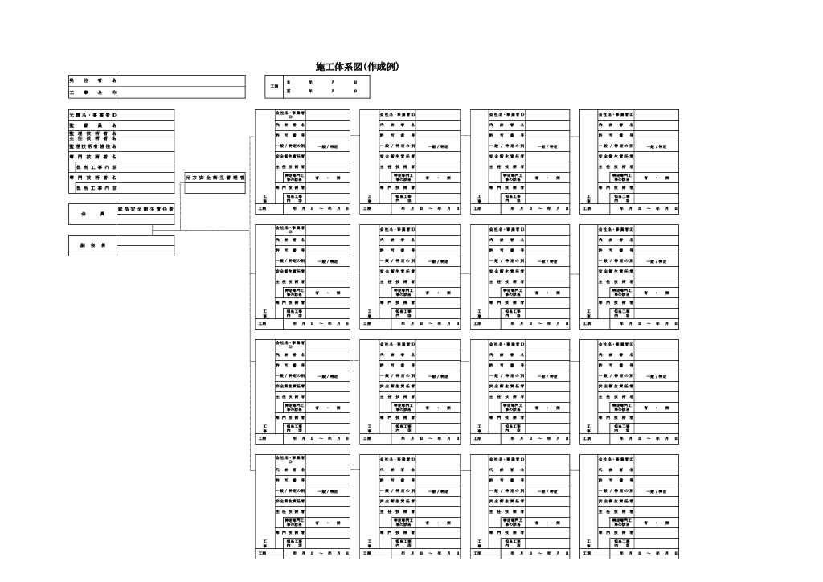
（施工体系図） | 目次へ

↓作成例の参考webサイト
建設産業・不動産業：施工体制台帳、施工体系図等 - 国土交通省

９例
 | 記入例 |  |  |  |  |  |  |  |  |  |  |  |  |  |  |  |  |  | （様式９） | 目次へ
 |  |  |  |  |  |  |  |  |  |  | 監督職員 |  |  | 補助する職員
 |  |  |  |  |  |  |  |  |  |  |  |  |  | 係長 |  |  | 係員

工事履行報告書

・契約当初は、「末現在」を「契約時」に変更する。
・工事完成時は、「末現在」を「完成」に変更する。
 |  |  |  |  |  |  |  |  |  |  |  | 令和 |  | X | 年 | X | 月 | X | 日
大阪市長 様
 |  |  |  |  | 受注者 |  | 商号又は名称 |  |  | (株)○○建設
 |  |  |  |  |  |  | 現場代理人氏名 |  |  | ○○ ○○

令和 |  | X | 年 | X | 月 | 末現在
工事名称 |  |  |  | ○○小学校増築工事
契約金額（年割額） |  |  |  | 11,000,000円（4,400,000円（40％）と6,600,000円（60％））
工期 |  |  |  | 2022-04-01 |  |  |  |  |  | から | 2022-12-31
月別 |  |  |  | 予定工程 工種（又は工事内容(注)） |  |  |  |  | ％ | 実施工程 |  | ％（ ％） |  |  |  |  | 備 考

 |  |  |  | 変更後の工程 |  |  |  |  | ％ | 予定工程と実施工程の差の理由
令和４年４月 |  |  |  | 準備工事 |  |  |  | 0 | ％ | 0 | ％（ |  |  |  | ％）
 |  |  |  |  |  |  |  |  | ％
令和４年５月 |  |  |  | 外構撤去、仮設通路 |  |  |  | 13.7 | ％ | 13.7 | ％（ |  |  |  | ％）
 |  |  |  |  |  |  |  |  | ％
令和４年６月 |  |  |  | 杭打設、掘削、基礎 |  |  |  | 29.3 | ％ | 24.2 | ％（ |  | -5.1 |  | ％）
 |  |  |  |  |  |  |  |  | ％ | 地中障害物撤去のため
令和４年７月 |  |  |  | 鉄骨、埋め戻し |  |  |  | 45.3 | ％ | 42.1 | ％（ |  | -3.2 |  | ％）
 |  |  |  |  |  |  |  |  | ％ | 地中障害物撤去のため
令和４年８月 |  |  |  | ＡＬＣ、屋根、アルミ手摺 |  |  |  | 61.3 | ％ | 61.3 | ％（ |  |  |  | ％）
 |  |  |  |  |  |  |  |  | ％
令和４年９月 |  |  |  | 左官、吹付、樋 |  |  |  | 77.3 | ％ | 77.3 | ％（ |  |  |  | ％）
 |  |  |  |  |  |  |  |  | ％
令和４年10月 |  |  |  | 排水、屋外工事 |  |  |  | 97.5 | ％ | 80 | ％（ |  | -2.5 |  | ％） |  | 工期延長
 |  |  |  |  |  |  |  | 82.5 | ％ | 地中障害物撤去のため
令和４年11月 |  |  |  | 検査等 |  |  |  | 100 | ％ | 97 | ％（ |  |  |  | ％）
 |  |  |  | 排水、屋外工事 |  |  |  | 97 | ％
令和４年12月 |  |  |  |  |  |  |  |  | ％ | 100 | ％（ |  |  |  | ％）
 |  |  |  | 検査等 |  |  |  | 100 | ％
(注)１ 予定工程は完成までの月間予定として作業工種と工事進捗率を記入。なお、工種が多い場合は施工予定位
・変更契約時に元工程と変更となる場合、変更後の工程を記入する。
・１枚に納まらない場合は、裏面に記入してください。
置（数量含）と工種をまとめて表現できる内容を記入してください。
（記載例、○階 躯体工事、△階仕上げ工事等、上段：実施工程、下段：変更後の工程）
２ 実施工程は当該報告月までの工事進捗率を記入してください。
３ 実施工程の欄には、予定工程と実施工程の差とその理由等を記入してください。
４ 複数年契約は特約条項の各年度出来高予定額（消費税等の額含む）を記入してください。
記載例 1,100,000,000円（440,000,000円（40％）と660,000,000円（60％））
５ 契約当初に提出する場合は、工事工程を十分に精査したうえで予定工程（進捗率）を記入してください。

18例
 |  |  | 記入例 |  |  |  |  |  | （様式18） | 目次へ
 |  |  |  |  |  |  |  |  |  |  | 注意！
 |  |  |  |  |  |  |  |  |  |  | 発注者欄は、入力は不要です。
印紙 |  |  |  |  |  |  |  |  |  |  | 発注者用の記入例として記載して
200円 |  |  |  |  |  |  |  |  |  |  | いるので、注意してください。

覚 書
発注者欄は発注者で記入しますので、記入は不要です。

 | （工事名称） |  |  | ○○小学校増築工事 |  |  | の施工について
発注者（又は監理者） |  |  |  |  | 大阪市都市整備局○○部○○課長 ○○ ○○ |  |  | と
受注者 |  |  |  |  | (株)○○建設 代表取締役 ○○ ○○ |  |  | とは、
以下のとおり同意し、この覚書の証として本書２通を作り、当事者記名押印のうえ各１通を
保有する。

記

発注者の承諾を必要とする施工図等を受注者が発注者に提出したときは、発注者はこれに受
領印を押印して返却するものとする。
なお、受領後、１週間以内に発注者が書面をもって異議の申立を行わない場合は、提出した
施工図等は発注者によって承諾されたものとみなして、受注者はその施工図等に基づいて着工
発注者欄は発注者で記入しますので、記入は不要です。
できるものとする。

 |  | 令和 年 月 日

 |  | 住所 |  |  |  | 大阪市北区中之島１－３－20
 |  | 発注者（又は監理者） |  |  |  | 大阪市都市整備局○○部○○課長 ○○ ○○

 |  | 住所 |  |  |  | 大阪市○○区○○
 |  | 受注者 |  |  |  | (株)○○建設 代表取締役 ○○ ○○

29例
 | 記入例 |  |  |  |  |  |  |  |  | （様式29） | 目次へ
 |  |  |  |  |  |  | 監督職員 | 補助する職員
 |  |  |  |  |  |  |  | 係長 | 係員

工事一部完成届

 |  |  |  |  |  |  |  | 令和 年 月 日
大阪市長 様
 |  |  | 住所又は事務所所在地 |  |  | 大阪市○○区○○
 |  | 受注者 | 商号又は名称 |  |  | (株)○○建設
 |  |  | 氏名又は代表者氏名 |  |  | 代表取締役 ○○ ○○

次のとおり工事が一部完成しましたのでお届けします。

記

工事名称 |  | ○○小学校増築工事

工事場所 |  | 大阪市○○区○○

契約番号 |  | 大契乙 | 第 | 1234 | 号

契約日 |  | 2022-04-01
一部完成期限を記入
工事期限 |  | 令和 年 月 日

工事一部完成期限 |  | 2022-08-31

工事完成部位 |  | 校舎棟

工事一部完成日 |  | 2022-08-31

参考４
 | 【下請負人等用】 |  |  |  |  |  |  |  | 目次へ

 | 誓 約 書

 | 私は、大阪市が大阪市暴力団排除条例（以下「条例」という。）及び大阪市暴力団排除条例
 | 施行規則（以下「規則」という。）に基づき、公共工事その他の市の事務事業により暴力団を
 | 利することとならないように、暴力団員及び暴力団密接関係者を入札、契約等から排除している
 | ことを承知したうえで、次の事項を誓約します。

 | １ | 条例第２条第２号又は規則第３条各号に掲げる者のいずれにも該当しません。
 | ２ | 条例第２条第２号又は規則第３条各号に掲げる者の該当の有無を確認するため、大阪市
 |  | から役員の氏名その他必要な事項の報告を求められたときは、速やかに書面等（役員名簿
 |  | 等）により提出します。
 | ３ | 本誓約書その他の提出した書面等が、元請負人を通じて大阪市へ提出されること及び大阪
 |  | 市から大阪府警察本部に提供されることに同意します。
 | ４ | 私が条例第２条第２号又は規則第３条各号に該当する事業者であると大阪市が大阪府警察
 |  | 本部から通報を受け、又は大阪市の調査により判明した場合には、大阪市が条例及び大阪市
 |  | 契約関係暴力団排除措置要綱に基づき、大阪市電子調達システム等において、その旨を公表
 |  | することに同意します。
 | ５ | 私が条例第７条第１号に規定する下請負人を使用する場合は、これら下請負人から誓約書
 |  | を徴収し、元請負人を通じて当該誓約書を大阪市に提出します。
 | ６ | 私が使用する条例第７条第２号に規定する者について、大阪市からこれらの者の誓約書の
 |  | 提出を求められたときは、当該誓約書を徴収し、元請負人を通じて大阪市に提出します。
 | ７ | 私が使用する条例第７条各号に規定する下請負人等が、条例第２条第２号又は規則第３条
 |  | 各号に該当する事業者であると大阪市が大阪府警察本部から通報を受け、又は大阪市の調査
 |  | により判明し、大阪市から下請契約等の解除又は二次以降の下請負にかかる契約等の解除の
 |  | 指導を受けた場合は、当該指導に従います。

 | 案件名称：

 | 元請負人（大阪市の契約の相手方）：

 | 直接の契約の相手方：

 |  | 大阪市契約担当者 様

 |  |  | 年 | 月 | 日
 |  |  |  |  | 所在地
 |  |  |  |  | （フリガナ）
 |  |  |  |  | 商号又は名称
 |  |  |  |  | （フリガナ）
 |  |  |  |  | 代表者の氏名

 |  |  |  |  | 代表者の生年月日 | 年 | 月 | 日生

（参 考）
○大阪市暴力団排除条例（抜粋）
（公共工事等及び売払い等からの暴力団の排除に関する措置）
第８条 市長は、前条の趣旨を踏まえ、次に掲げる措置を講ずるものとする。
(1) 暴力団員又は暴力団密接関係者に該当すると認められる者に対し、公共工事等及び売払い等に係る入札に参加する
ために必要な資格を与えないこと
(2) 入札の参加者の資格を有する者（以下「有資格者」という。）が暴力団員又は暴力団密接関係者に該当すると認め
られた場合には、当該有資格者を公共工事等及び売払い等に係る入札に参加させないこと
(3) 有資格者が暴力団員又は暴力団密接関係者に該当すると認められた場合には、必要に応じ、その旨を公表すること
(4) 公共工事等に係る入札の参加者の資格の登録を正当な理由がなく取り下げ、かつ、当該登録を取り下げた日から１
年を経過しない者であって、暴力団員又は暴力団密接関係者に該当すると認められるものに対する前号に掲げる措置
に準ずる措置
(5) 暴力団員又は暴力団密接関係者に該当すると認められる者を契約の相手方としないこと
(6) 公共工事等及び売払い等の契約相手方が暴力団員又は暴力団密接関係者に該当すると認められた場合には、当該公
共工事等及び売払い等の契約を解除すること
(7) 公共工事等の下請負人等が暴力団員又は暴力団密接関係者に該当すると認められた場合には、契約相手方に対して、
当該下請負人等との契約の解除を求め、契約相手方が当該下請負人等との契約の解除の求めを拒否した場合には、契
約相手方との当該公共工事等の契約を解除すること
(8) 前各号に掲げるもののほか、公共工事等及び売払い等からの暴力団の排除を図るために必要な措置
２ 市長は、前項各号（第３号を除く。）に掲げる措置を講ずるために必要があると認めるときは、契約相手方及び下請
負人等に対し、これらの者が暴力団員又は暴力団密接関係者でない旨の誓約書の提出及び必要な事項の報告等を求める
ことができる。
３ 市長は、前項の誓約書を提出した者が暴力団員又は暴力団密接関係者に該当すると認めるときは、その旨を公表する
ことができる。

（暴力団密接関係者）
第３条 条例第２条第３号の市規則で定める者は、次のいずれかに該当する者とする。
(1) 自己若しくは第三者の利益を図り又は第三者に損害を加える目的で、暴力団又は暴力団員を利用した者
(2) 暴力団の威力を利用する目的で、又は暴力団の威力を利用したことに関し、暴力団又は暴力団員に対し、金品その
他の財産上の利益又は役務の供与（次号において「利益の供与」という。）をした者
(3) 前号に定めるもののほか、暴力団又は暴力団員に対し、暴力団の活動を助長し、又は暴力団の運営に資することと
なる相当の対償のない利益の供与をした者
(4) 暴力団又は暴力団員と社会的に非難されるべき関係を有する者
(5) 事業者で、次に掲げる者（アに掲げる者については、当該事業者が法人である場合に限る。）のうちに暴力団員又
は前各号のいずれかに該当する者のあるもの
ア 事業者の役員（業務を執行する社員、取締役、執行役又はこれらに準ずる者をいい、相談役、顧問その他のいか
なる名称を有する者であるかを問わず、当該事業者に対し業務を執行する社員、取締役、執行役又はこれらに準ず
る者と同等以上の支配力を有するものと認められる者を含む。）
イ 支配人、本店長、支店長、営業所長、事務所長その他いかなる名称を有する者であるかを問わず、営業所、事務
所その他の組織（以下「営業所等」という。）の業務を統括する者
ウ 営業所等において、部長、課長、支店次長、副支店長、副所長その他いかなる名称を有する者であるかを問わず、
それらと同等以上の職にあるものであって、事業の利益に重大な影響を及ぼす業務について、一切の裁判外の行為
をする権限を有し、又は当該営業所等の業務を統括する者の権限を代行し得る地位にある者
エ 事実上事業者の経営に参加していると認められる者
(6) 前各号のいずれかに該当する者であることを知りながら、これを相手方として、公共工事等に係る下請契約、資材
又は原材料の購入契約その他の契約を締結した事業者
○大阪市暴力団排除条例施行規則（抜粋）

42例
本市からの前払金申請書の承認の連絡後に、請求日を記載して提出してください。
 |  |  |  |  |  |  |  |  |  |  |  |  |  |  |  |  |  | （様式42） | 目次へ
 | 記入例１ 債権者登録をされている 場合の前払金の請求
 |  |  |  |  |  | 請 求 書

 |  |  |  |  |  |  |  |  |  |  |  |  |  | 令和 年 月 日
大阪市長 様
 |  |  |  |  |  | 住所又は事務所所在地 |  |  |  |  | 大阪市北区中之島１－３－20
 |  |  | 受注者 |  |  | 商号又は名称 |  |  |  |  | 中之島産業株式会社
 |  |  |  |  |  | 氏名又は代表者氏名 |  |  |  |  | 代表取締役 中之島 太郎

次のとおり請求します。

金額 |  |  | ¥96,220,000 |  |  |  |  |  |  |  |  |  |  |  |  | 円 也
内容
〇〇〇中学校新築工事 |  |  |  |  |  |  |  |  |  |  |  |  | 前払金

債権者番号欄には、お送りしている債権者登録通知書に記載されている番号をお書きください。
(注)１ 金額の前には必ず￥を付けてください。

指定口座はＭのみです。
 | ■ | 債権者登録済の金融機関の口座に振り込んでください。

債権者番号 |  |  | 0 | 0 | 0 | 0 | 0 | 1 | 2 | 3 |  | 指定口座 |  |  |  | Ｍ
(注)２ 指定口座は、Ａ、Ｂ、Ｃ、Ｄ、Ｍよりご指定ください。

 | □ | 次に指定する金融機関の口座に振り込んでください。

金融機関名称 |  |  |  |  |  |  |  |  | 支店名称
預金種別 |  |  |  |  |  |  |  |  | 口座番号

フリガナ
口座名義

 |  |  | 本市記入欄
 |  |  | 記載事項等照合先（契約番号等） |  |  |  |  |  |  |  | 執行主管コード |  |  |  | 支出命令番号

 |  |  | 業務区分 |  |  |  |  |  | □ | 歳出 |  | □ | 歳入 | □ | 歳計外 | □ | 基金

本市からの中間前払金申請書の承認の連絡後に、請求日を記載して提出してください。
 |  |  |  |  |  |  |  |  |  |  |  |  |  |  |  |  |  | （様式42）
 | 記入例２ 債権者登録をされている 場合の中間前払金の請求
 |  |  |  |  |  | 請 求 書

 |  |  |  |  |  |  |  |  |  |  |  |  |  | 令和 年 月 日
大阪市長 様
 |  |  |  |  |  | 住所又は事務所所在地 |  |  |  |  | 北・大阪経常建設共同企業体 代表者 大阪市北区中之島１－３－20
 |  |  | 受注者 |  |  | 商号又は名称 |  |  |  |  | 北建設株式会社
 |  |  |  |  |  | 氏名又は代表者氏名 |  |  |  |  | 代表取締役 北 次郎

次のとおり請求します。

金額 |  |  | ¥96,220,000 |  |  |  |  |  |  |  |  |  |  |  |  | 円 也
内容
〇〇〇中学校新築工事 |  |  |  |  |  |  |  |  |  |  |  |  | 中間前払金

債権者番号欄には、お送りしている債権者登録通知書に記載されている番号をお書きください。
(注)１ 金額の前には必ず￥を付けてください。

指定口座はＭのみです。
 | ■ | 債権者登録済の金融機関の口座に振り込んでください。

債権者番号 |  |  | 0 | 0 | 0 | 0 | 0 | 1 | 2 | 3 |  | 指定口座 |  |  |  | Ｍ
(注)２ 指定口座は、Ａ、Ｂ、Ｃ、Ｄ、Ｍよりご指定ください。

 | □ | 次に指定する金融機関の口座に振り込んでください。

金融機関名称 |  |  |  |  |  |  |  |  | 支店名称
預金種別 |  |  |  |  |  |  |  |  | 口座番号

フリガナ
口座名義

 |  |  | 本市記入欄
 |  |  | 記載事項等照合先（契約番号等） |  |  |  |  |  |  |  | 執行主管コード |  |  |  | 支出命令番号

 |  |  | 業務区分 |  |  |  |  |  | □ | 歳出 |  | □ | 歳入 | □ | 歳計外 | □ | 基金

本市からの前払金申請書の承認の連絡後に、請求日を記載して提出してください。
 |  |  |  |  |  |  |  |  |  |  |  |  |  |  |  |  |  | （様式42）
 | 記入例３ 債権者登録を利用されない 場合の前払金の請求
 |  |  |  |  |  | 請 求 書

 |  |  |  |  |  |  |  |  |  |  |  |  |  | 令和 年 月 日
大阪市長 様
 |  |  |  |  |  | 住所又は事務所所在地 |  |  |  |  | 大阪市北区中之島１－３－20
 |  |  | 受注者 |  |  | 商号又は名称 |  |  |  |  | 中之島産業株式会社
 |  |  |  |  |  | 氏名又は代表者氏名 |  |  |  |  | 代表取締役 中之島 太郎

次のとおり請求します。

金額 |  |  | ¥96,220,000 |  |  |  |  |  |  |  |  |  |  |  |  | 円 也
内容
〇〇〇中学校新築工事 |  |  |  |  |  |  |  |  |  |  |  |  | 前払金

(注)１ 金額の前には必ず￥を付けてください。

 | □ | 債権者登録済の金融機関の口座に振り込んでください。

債権者番号 |  |  |  |  |  |  |  |  |  |  |  | 指定口座
(注)２ 指定口座は、Ａ、Ｂ、Ｃ、Ｄ、Ｍよりご指定ください。
預金種目は前払ですので普通のみです。
 | ■ | 次に指定する金融機関の口座に振り込んでください。

金融機関名称 |  |  | 北銀行 |  |  |  |  |  | 支店名称 |  |  |  |  | 梅田支店
預金種別 |  |  | 普通 |  |  |  |  |  | 口座番号 |  |  |  |  | 1234
 |  |  | ナカノシマサンギョウ（カ
フリガナ |  |  | 中之島産業(株)
口座名義

 |  |  | 本市記入欄
 |  |  | 記載事項等照合先（契約番号等） |  |  |  |  |  |  |  | 執行主管コード |  |  |  | 支出命令番号

 |  |  | 業務区分 |  |  |  |  |  | □ | 歳出 |  | □ | 歳入 | □ | 歳計外 | □ | 基金

本市からの中間前払金申請書の承認の連絡後に、請求日を記載して提出してください。
 |  |  |  |  |  |  |  |  |  |  |  |  |  |  |  |  |  | （様式42）
 | 記入例４ 債権者登録を利用されない 場合の中間前払金の請求
 |  |  |  |  |  | 請 求 書

 |  |  |  |  |  |  |  |  |  |  |  |  |  | 令和 年 月 日
大阪市長 様
 |  |  |  |  |  | 住所又は事務所所在地 |  |  |  |  | 北・大阪経常建設共同企業体 代表者 大阪市北区中之島１－３－20
 |  |  | 受注者 |  |  | 商号又は名称 |  |  |  |  | 北建設株式会社
 |  |  |  |  |  | 氏名又は代表者氏名 |  |  |  |  | 代表取締役 北 次郎

次のとおり請求します。

金額 |  |  | ¥96,220,000 |  |  |  |  |  |  |  |  |  |  |  |  | 円 也
内容
〇〇〇中学校新築工事 |  |  |  |  |  |  |  |  |  |  |  |  | 中間前払金

(注)１ 金額の前には必ず￥を付けてください。

 | □ | 債権者登録済の金融機関の口座に振り込んでください。

債権者番号 |  |  |  |  |  |  |  |  |  |  |  | 指定口座
(注)２ 指定口座は、Ａ、Ｂ、Ｃ、Ｄ、Ｍよりご指定ください。
預金種目は前払ですので普通のみです。
 | ■ | 次に指定する金融機関の口座に振り込んでください。

金融機関名称 |  |  | 北銀行 |  |  |  |  |  | 支店名称 |  |  |  |  | 梅田支店
預金種別 |  |  | 普通 |  |  |  |  |  | 口座番号 |  |  |  |  | 1234
 |  |  | キタ・オオサカケイジョウケンセツキョウドウキギョウタイ
フリガナ |  |  | 北・大阪経常建設共同企業体
口座名義 |  |  | ダイヒョウシャ キタケンセツ（カ
 |  |  | 代表者 北建設(株)

 |  |  | 本市記入欄
 |  |  | 記載事項等照合先（契約番号等） |  |  |  |  |  |  |  | 執行主管コード |  |  |  | 支出命令番号

 |  |  | 業務区分 |  |  |  |  |  | □ | 歳出 |  | □ | 歳入 | □ | 歳計外 | □ | 基金

本市からの検査合格の連絡後に、請求日を記載して提出してください。
 |  |  |  |  |  |  |  |  |  |  |  |  |  |  |  |  |  | （様式42）
 | 記入例５ 債権者登録をされている 場合の部分払金の請求
 |  |  |  |  |  | 請 求 書

 |  |  |  |  |  |  |  |  |  |  |  |  |  | 令和 年 月 日
大阪市長 様
 |  |  |  |  |  | 住所又は事務所所在地 |  |  |  |  | 大阪市北区中之島１－３－20
 |  |  | 受注者 |  |  | 商号又は名称 |  |  |  |  | 中之島産業株式会社
 |  |  |  |  |  | 氏名又は代表者氏名 |  |  |  |  | 代表取締役 中之島 太郎

次のとおり請求します。

金額 |  |  | ¥16,970,000 |  |  |  |  |  |  |  |  |  |  |  |  | 円 也
内容
〇〇〇中学校新築工事 |  |  |  |  |  |  |  |  |  |  |  |  | 第２回部分払金

債権者番号欄には、お送りしている債権者登録通知書に記載されている番号をお書きください。
(注)１ 金額の前には必ず￥を付けてください。

 | ■ | 債権者登録済の金融機関の口座に振り込んでください。

債権者番号 |  |  | 0 | 0 | 0 | 0 | 0 | 1 | 2 | 3 |  | 指定口座 |  |  |  | Ａ
(注)２ 指定口座は、Ａ、Ｂ、Ｃ、Ｄ、Ｍよりご指定ください。

 | □ | 次に指定する金融機関の口座に振り込んでください。

金融機関名称 |  |  |  |  |  |  |  |  | 支店名称
預金種別 |  |  |  |  |  |  |  |  | 口座番号

フリガナ
口座名義

 |  |  | 本市記入欄
 |  |  | 記載事項等照合先（契約番号等） |  |  |  |  |  |  |  | 執行主管コード |  |  |  | 支出命令番号

 |  |  | 業務区分 |  |  |  |  |  | □ | 歳出 |  | □ | 歳入 | □ | 歳計外 | □ | 基金

本市からの検査合格の連絡後に、請求日を記載して提出してください。
 |  |  |  |  |  |  |  |  |  |  |  |  |  |  |  |  |  | （様式42）
 | 記入例６ 債権者登録をされている 場合の部分払金の請求
 |  |  |  |  |  | 請 求 書

 |  |  |  |  |  |  |  |  |  |  |  |  |  | 令和 年 月 日
大阪市長 様
 |  |  |  |  |  | 住所又は事務所所在地 |  |  |  |  | 北・大阪経常建設共同企業体 代表者 大阪市北区中之島１－３－20
 |  |  | 受注者 |  |  | 商号又は名称 |  |  |  |  | 北建設株式会社
 |  |  |  |  |  | 氏名又は代表者氏名 |  |  |  |  | 代表取締役 北 次郎

次のとおり請求します。

金額 |  |  | ¥16,970,000 |  |  |  |  |  |  |  |  |  |  |  |  | 円 也
内容
〇〇〇中学校新築工事 |  |  |  |  |  |  |  |  |  |  |  |  | 第２回部分払金

債権者番号欄には、お送りしている債権者登録通知書に記載されている番号をお書きください。
(注)１ 金額の前には必ず￥を付けてください。

 | ■ | 債権者登録済の金融機関の口座に振り込んでください。

債権者番号 |  |  | 0 | 0 | 0 | 0 | 0 | 1 | 2 | 3 |  | 指定口座 |  |  |  | Ａ
(注)２ 指定口座は、Ａ、Ｂ、Ｃ、Ｄ、Ｍよりご指定ください。

 | □ | 次に指定する金融機関の口座に振り込んでください。

金融機関名称 |  |  |  |  |  |  |  |  | 支店名称
預金種別 |  |  |  |  |  |  |  |  | 口座番号

フリガナ
口座名義

 |  |  | 本市記入欄
 |  |  | 記載事項等照合先（契約番号等） |  |  |  |  |  |  |  | 執行主管コード |  |  |  | 支出命令番号

 |  |  | 業務区分 |  |  |  |  |  | □ | 歳出 |  | □ | 歳入 | □ | 歳計外 | □ | 基金

本市からの検査合格の連絡後に、請求日を記載して提出してください。
 |  |  |  |  |  |  |  |  |  |  |  |  |  |  |  |  |  | （様式42）
 | 記入例７ 債権者登録を利用されない 場合の部分払金の請求
 |  |  |  |  |  | 請 求 書

 |  |  |  |  |  |  |  |  |  |  |  |  |  | 令和 年 月 日
大阪市長 様
 |  |  |  |  |  | 住所又は事務所所在地 |  |  |  |  | 大阪市北区中之島１－３－20
 |  |  | 受注者 |  |  | 商号又は名称 |  |  |  |  | 中之島産業株式会社
 |  |  |  |  |  | 氏名又は代表者氏名 |  |  |  |  | 代表取締役 中之島 太郎

次のとおり請求します。

金額 |  |  | ¥16,970,000 |  |  |  |  |  |  |  |  |  |  |  |  | 円 也
内容
〇〇〇中学校新築工事 |  |  |  |  |  |  |  |  |  |  |  |  | 第２回部分払金

(注)１ 金額の前には必ず￥を付けてください。

 | □ | 債権者登録済の金融機関の口座に振り込んでください。

債権者番号 |  |  |  |  |  |  |  |  |  |  |  | 指定口座
(注)２ 指定口座は、Ａ、Ｂ、Ｃ、Ｄ、Ｍよりご指定ください。

 | ■ | 次に指定する金融機関の口座に振り込んでください。

金融機関名称 |  |  | 北銀行 |  |  |  |  |  | 支店名称 |  |  |  |  | 梅田支店
預金種別 |  |  | 当座 |  |  |  |  |  | 口座番号 |  |  |  |  | 1234
 |  |  | ナカノシマサンギョウ（カ
フリガナ |  |  | 中之島産業(株)
口座名義

 |  |  | 本市記入欄
 |  |  | 記載事項等照合先（契約番号等） |  |  |  |  |  |  |  | 執行主管コード |  |  |  | 支出命令番号

 |  |  | 業務区分 |  |  |  |  |  | □ | 歳出 |  | □ | 歳入 | □ | 歳計外 | □ | 基金

本市からの検査合格の連絡後に、請求日を記載して提出してください。
 |  |  |  |  |  |  |  |  |  |  |  |  |  |  |  |  |  | （様式42）
 | 記入例８ 債権者登録を利用されない 場合の部分払金の請求
 |  |  |  |  |  | 請 求 書

 |  |  |  |  |  |  |  |  |  |  |  |  |  | 令和 年 月 日
大阪市長 様
 |  |  |  |  |  | 住所又は事務所所在地 |  |  |  |  | 北・大阪経常建設共同企業体 代表者 大阪市北区中之島１－３－20
 |  |  | 受注者 |  |  | 商号又は名称 |  |  |  |  | 北建設株式会社
 |  |  |  |  |  | 氏名又は代表者氏名 |  |  |  |  | 代表取締役 北 次郎

次のとおり請求します。

金額 |  |  | ¥16,970,000 |  |  |  |  |  |  |  |  |  |  |  |  | 円 也
内容
〇〇〇中学校新築工事 |  |  |  |  |  |  |  |  |  |  |  |  | 第２回部分払金

(注)１ 金額の前には必ず￥を付けてください。

 | □ | 債権者登録済の金融機関の口座に振り込んでください。

債権者番号 |  |  |  |  |  |  |  |  |  |  |  | 指定口座
(注)２ 指定口座は、Ａ、Ｂ、Ｃ、Ｄ、Ｍよりご指定ください。

 | ■ | 次に指定する金融機関の口座に振り込んでください。

金融機関名称 |  |  | 北銀行 |  |  |  |  |  | 支店名称 |  |  |  |  | 梅田支店
預金種別 |  |  | 当座 |  |  |  |  |  | 口座番号 |  |  |  |  | 1234
 |  |  | キタ・オオサカケイジョウケンセツキョウドウキギョウタイ
フリガナ |  |  | 北・大阪経常建設共同企業体
口座名義 |  |  | ダイヒョウシャ キタケンセツ（カ
 |  |  | 代表者 北建設(株)

 |  |  | 本市記入欄
 |  |  | 記載事項等照合先（契約番号等） |  |  |  |  |  |  |  | 執行主管コード |  |  |  | 支出命令番号

 |  |  | 業務区分 |  |  |  |  |  | □ | 歳出 |  | □ | 歳入 | □ | 歳計外 | □ | 基金

本市からの検査合格の連絡後に、請求日を記載して提出してください。
 |  |  |  |  |  |  |  |  |  |  |  |  |  |  |  |  |  | （様式42）
 | 記入例９ 債権者登録をされている 場合の完成金の請求
 |  |  |  |  |  | 請 求 書

 |  |  |  |  |  |  |  |  |  |  |  |  |  | 令和 年 月 日
大阪市長 様
 |  |  |  |  |  | 住所又は事務所所在地 |  |  |  |  | 大阪市北区中之島１－３－20
 |  |  | 受注者 |  |  | 商号又は名称 |  |  |  |  | 中之島産業株式会社
 |  |  |  |  |  | 氏名又は代表者氏名 |  |  |  |  | 代表取締役 中之島 太郎

次のとおり請求します。

金額 |  |  | ¥76,485,000 |  |  |  |  |  |  |  |  |  |  |  |  | 円 也
内容
〇〇〇中学校新築工事 |  |  |  |  |  |  |  |  |  |  |  |  | 完成金

債権者番号欄には、お送りしている債権者登録通知書に記載されている番号をお書きください。
(注)１ 金額の前には必ず￥を付けてください。

 | ■ | 債権者登録済の金融機関の口座に振り込んでください。

債権者番号 |  |  | 0 | 0 | 0 | 0 | 0 | 1 | 2 | 3 |  | 指定口座 |  |  |  | Ａ
(注)２ 指定口座は、Ａ、Ｂ、Ｃ、Ｄ、Ｍよりご指定ください。

 | □ | 次に指定する金融機関の口座に振り込んでください。

金融機関名称 |  |  |  |  |  |  |  |  | 支店名称
預金種別 |  |  |  |  |  |  |  |  | 口座番号

フリガナ
口座名義

 |  |  | 本市記入欄
 |  |  | 記載事項等照合先（契約番号等） |  |  |  |  |  |  |  | 執行主管コード |  |  |  | 支出命令番号

 |  |  | 業務区分 |  |  |  |  |  | □ | 歳出 |  | □ | 歳入 | □ | 歳計外 | □ | 基金

本市からの検査合格の連絡後に、請求日を記載して提出してください。
 |  |  |  |  |  |  |  |  |  |  |  |  |  |  |  |  |  | （様式42）
 | 記入例10 債権者登録をされている 場合の完成金の請求
 |  |  |  |  |  | 請 求 書

 |  |  |  |  |  |  |  |  |  |  |  |  |  | 令和 年 月 日
大阪市長 様
 |  |  |  |  |  | 住所又は事務所所在地 |  |  |  |  | 北・大阪経常建設共同企業体 代表者 大阪市北区中之島１－３－20
 |  |  | 受注者 |  |  | 商号又は名称 |  |  |  |  | 北建設株式会社
 |  |  |  |  |  | 氏名又は代表者氏名 |  |  |  |  | 代表取締役 北 次郎

次のとおり請求します。

金額 |  |  | ¥76,485,000 |  |  |  |  |  |  |  |  |  |  |  |  | 円 也
内容
〇〇〇中学校新築工事 |  |  |  |  |  |  |  |  |  |  |  |  | 完成金

債権者番号欄には、お送りしている債権者登録通知書に記載されている番号をお書きください。
(注)１ 金額の前には必ず￥を付けてください。

 | ■ | 債権者登録済の金融機関の口座に振り込んでください。

債権者番号 |  |  | 0 | 0 | 0 | 0 | 0 | 1 | 2 | 3 |  | 指定口座 |  |  |  | Ａ
(注)２ 指定口座は、Ａ、Ｂ、Ｃ、Ｄ、Ｍよりご指定ください。

 | □ | 次に指定する金融機関の口座に振り込んでください。

金融機関名称 |  |  |  |  |  |  |  |  | 支店名称
預金種別 |  |  |  |  |  |  |  |  | 口座番号

フリガナ
口座名義

 |  |  | 本市記入欄
 |  |  | 記載事項等照合先（契約番号等） |  |  |  |  |  |  |  | 執行主管コード |  |  |  | 支出命令番号

 |  |  | 業務区分 |  |  |  |  |  | □ | 歳出 |  | □ | 歳入 | □ | 歳計外 | □ | 基金

本市からの検査合格の連絡後に、請求日を記載して提出してください。
 |  |  |  |  |  |  |  |  |  |  |  |  |  |  |  |  |  | （様式42）
 | 記入例11 債権者登録を利用されない 場合の完成金の請求
 |  |  |  |  |  | 請 求 書

 |  |  |  |  |  |  |  |  |  |  |  |  |  | 令和 年 月 日
大阪市長 様
 |  |  |  |  |  | 住所又は事務所所在地 |  |  |  |  | 大阪市北区中之島１－３－20
 |  |  | 受注者 |  |  | 商号又は名称 |  |  |  |  | 中之島産業株式会社
 |  |  |  |  |  | 氏名又は代表者氏名 |  |  |  |  | 代表取締役 中之島 太郎

次のとおり請求します。

金額 |  |  | ¥76,485,000 |  |  |  |  |  |  |  |  |  |  |  |  | 円 也
内容
〇〇〇中学校新築工事 |  |  |  |  |  |  |  |  |  |  |  |  | 完成金

(注)１ 金額の前には必ず￥を付けてください。

 | □ | 債権者登録済の金融機関の口座に振り込んでください。

債権者番号 |  |  |  |  |  |  |  |  |  |  |  | 指定口座
(注)２ 指定口座は、Ａ、Ｂ、Ｃ、Ｄ、Ｍよりご指定ください。

 | ■ | 次に指定する金融機関の口座に振り込んでください。

金融機関名称 |  |  | 北銀行 |  |  |  |  |  | 支店名称 |  |  |  |  | 梅田支店
預金種別 |  |  | 当座 |  |  |  |  |  | 口座番号 |  |  |  |  | 1234
 |  |  | ナカノシマサンギョウ（カ
フリガナ |  |  | 中之島産業(株)
口座名義

 |  |  | 本市記入欄
 |  |  | 記載事項等照合先（契約番号等） |  |  |  |  |  |  |  | 執行主管コード |  |  |  | 支出命令番号

 |  |  | 業務区分 |  |  |  |  |  | □ | 歳出 |  | □ | 歳入 | □ | 歳計外 | □ | 基金

本市からの検査合格の連絡後に、請求日を記載して提出してください。
 |  |  |  |  |  |  |  |  |  |  |  |  |  |  |  |  |  | （様式42）
 | 記入例12 債権者登録を利用されない 場合の完成金の請求
 |  |  |  |  |  | 請 求 書

 |  |  |  |  |  |  |  |  |  |  |  |  |  | 令和 年 月 日
大阪市長 様
 |  |  |  |  |  | 住所又は事務所所在地 |  |  |  |  | 北・大阪経常建設共同企業体 代表者 大阪市北区中之島１－３－20
 |  |  | 受注者 |  |  | 商号又は名称 |  |  |  |  | 北建設株式会社
 |  |  |  |  |  | 氏名又は代表者氏名 |  |  |  |  | 代表取締役 北 次郎

次のとおり請求します。

金額 |  |  | ¥76,485,000 |  |  |  |  |  |  |  |  |  |  |  |  | 円 也
内容
〇〇〇中学校新築工事 |  |  |  |  |  |  |  |  |  |  |  |  | 完成金

(注)１ 金額の前には必ず￥を付けてください。

 | □ | 債権者登録済の金融機関の口座に振り込んでください。

債権者番号 |  |  |  |  |  |  |  |  |  |  |  | 指定口座
(注)２ 指定口座は、Ａ、Ｂ、Ｃ、Ｄ、Ｍよりご指定ください。

 | ■ | 次に指定する金融機関の口座に振り込んでください。

金融機関名称 |  |  | 北銀行 |  |  |  |  |  | 支店名称 |  |  |  |  | 梅田支店
預金種別 |  |  | 当座 |  |  |  |  |  | 口座番号 |  |  |  |  | 1234
 |  |  | キタ・オオサカケイジョウケンセツキョウドウキギョウタイ
フリガナ |  |  | 北・大阪経常建設共同企業体
口座名義 |  |  | ダイヒョウシャ キタケンセツ（カ
 |  |  | 代表者 北建設(株)

 |  |  | 本市記入欄
 |  |  | 記載事項等照合先（契約番号等） |  |  |  |  |  |  |  | 執行主管コード |  |  |  | 支出命令番号

 |  |  | 業務区分 |  |  |  |  |  | □ | 歳出 |  | □ | 歳入 | □ | 歳計外 | □ | 基金

参考9 例１
工事着手日の前日までに、全期間の計画書を一括で
提出する場合の計画書の記載例
 |  |  |  |  |  |  |  |  |  |  |  |  | （大阪市週休２日工事）（様式２） | 目次へ
 |  |  |  |  |  |  |  |  | 監督職員 |  | 補助する職員
 |  |  |  |  |  |  |  |  |  |  | 係長 | 係員

 |  |  |  |  |  |  |  |  |  |  | 令和 年 月 日
大阪市長 様
 |  |  |  |  |  | （受注者）
 |  |  |  |  |  | 社 名 |  | 中之島産業株式会社
 |  |  |  |  |  | 代表者 |  | 代表取締役 中之島 太郎

現場閉所計画書

②
①
工事名称 |  |  | : | ○○施設改修工事
工事期間 |  |  | : | 2025-07-01 |  | ～ | 2026-01-30
 |  |  |  | （週休２日取組み期間中、現場閉所率が28.5％以上となるよう、計画します）
令和 年 月
日 | 曜日 | 対象外期間 |  | 現場閉所計画 | 現場閉所実績 |  | 備考
1 |  |  |  |  |  |  |  |  |  |  |  |  |  |  | ○
2 |  |  |  |  |  |  |  |  |  |  |  |  |  |  | ○
3 |  |  |  |  |  |  |  |  |  |  |  |  |  |  | ○
4 |  |  |  |  |  |  |  |  |  |  |  |  |  |  | ○
5 |  |  |  |  |  |  |  |  |  |  |  |  |  |  | ○
6 |  |  |  |  |  |  |  |  |  |  |  |  |  |  | ○
7 |  |  |  |  |  |  |  |  |  |  |  |  |  |  | ○
8 |  |  |  |  |  |  |  |  |  |  |  |  |  |  | ○
9 |  |  |  |  |  |  |  |  |  |  |  |  |  |  | ○
10 |  |  |  |  |  |  |  |  |  |  |  |  |  |  | ○
11 |  |  |  |  |  |  |  |  |  |  |  |  |  |  | ○
12 |  |  |  |  |  |  |  |  |  |  |  |  |  |  | ○
13 |  |  |  |  |  |  |  |  |  |  |  |  |  |  | ○
14 |  |  |  |  |  |  |  |  |  |  |  |  |  |  | ○
15 |  |  |  |  |  |  |  |  |  |  |  |  |  |  | ○
③
16 |  |  |  |  |  |  |  |  |  |  |  |  |  |  | ○
17 |  |  |  |  |  |  |  |  |  |  |  |  |  |  | ○
18 |  |  |  |  |  |  |  |  |  |  |  |  |  |  | ○
19 |  |  |  |  |  |  |  |  |  |  |  |  |  |  | ○
20 |  |  |  |  |  |  |  |  |  |  |  |  |  |  | ○
21 |  |  |  |  |  |  |  |  |  |  |  |  |  |  | ○
◎全期間の計画書を一括で提出する場合、
① 工事期間の下段に現場閉所率を
かっこ書きのとおり記入する。
② 対象月は取り消し線で消す。
③ 表は記入不要となるので、斜線を引く。
22 |  |  |  |  |  |  |  |  |  |  |  |  |  |  | ○
23 |  |  |  |  |  |  |  |  |  |  |  |  |  |  | ○
24 |  |  |  |  |  |  |  |  |  |  |  |  |  |  | ○
25 |  |  |  |  |  |  |  |  |  |  |  |  |  |  | ○
26 |  |  |  |  |  |  |  |  |  |  |  |  |  |  | ○
27 |  |  |  |  |  |  |  |  |  |  |  |  |  |  | ○
28 |  |  |  |  |  |  |  |  |  |  |  |  |  |  | ○
29 |  |  |  |  |  |  |  |  |  |  |  |  |  |  | ○
30 |  |  |  |  |  |  |  |  |  |  |  |  |  |  | ○
31 |  |  |  |  |  |  |  |  |  |  |  |  |  |  | ○
小計 | 0 | 0 |  | 0 | 0 |  | 当月対象期間 |  | 0 | 日 | 割合 |  | ％
累計 |  |  |  |  |  |  | 対象期間 |  | 0 | 日 | 割合 |  | ％
（注）備考には現場着手日、工事完成日、対象外期間の内容、計画日に休みを取れなかった理由と振替日等を記入。
（注）対象外期間とは、年末年始６日、夏季休暇３日、工場製作のみを実施している期間、工事全体を一時中止して
いる期間のほか、発注者が対象外としている内容に該当する期間をいう。
工事着手日の前日までに、全期間の計画書を一括で
提出する場合の実績書の記載例
 |  |  |  |  |  |  |  |  |  |  |  |  | （大阪市週休２日工事）（様式２）
 |  |  |  |  |  |  |  |  | 監督職員 |  | 補助する職員
 |  |  |  |  |  |  |  |  |  |  | 係長 | 係員

 |  |  |  |  |  |  |  |  |  |  | 令和 年 月 日
大阪市長 様
 |  |  |  |  |  | （受注者）
 |  |  |  |  |  | 社 名 |  | 中之島産業株式会社
 |  |  |  |  |  | 代表者 |  | 代表取締役 中之島 太郎

現場閉所実績書

工事名称 |  |  | : | ○○施設改修工事
工事期間 |  |  | : | 2025-07-01 |  | ～ | 2026-01-30

令和〇年〇月
日 | 曜日 | 対象外期間 |  | 現場閉所計画 | 現場閉所実績 |  | 備考
1
2
3
4
5
6
◎全期間の計画書を一括で提出した場合でも、
実績書は毎月提出する必要がある。
毎月の現場閉所計画を立てたわけではないため、
実績書では、現場閉所計画欄を斜線で消しておく。
7
8
9
10
11
12
13
14
15
16
17
18
19
20 | 木 |  |  |  |  |  | 現場着手日
21 | 金
22 | 土 |  |  |  | ○
23 | 日 |  |  |  | ○
24 | 月
25 | 火 | ○ |  |  |  |  | 発注者指定対象外期間
26 | 水 | ○ |  |  |  |  | 発注者指定対象外期間
27 | 木
28 | 金
29 | 土 |  |  |  | ○
30 | 日
31 | 月 |  |  |  | ○
小計 | 12 | 2 |  | 0 | 4 |  | 当月対象期間 |  | 10 | 日 | 割合 |  | ％
累計 | 94 | 26 |  | 0 | 23 |  | 対象期間 |  | 68 | 日 | 割合 |  | ％
（注）備考には現場着手日、工事完成日、対象外期間の内容、計画日に休みを取れなかった理由と振替日等を記入。
（注）対象外期間とは、年末年始６日、夏季休暇３日、工場製作のみを実施している期間、工事全体を一時中止して
いる期間のほか、発注者が対象外としている内容に該当する期間をいう。

参考9 例２
工事着手日の前日までに、全期間の計画書を一括で
提出しない場合の計画書の記載例
 |  |  |  |  |  |  |  |  |  |  |  |  | （大阪市週休２日工事）（様式２） | 目次へ
 |  |  |  |  |  |  |  |  | 監督職員 |  | 補助する職員
 |  |  |  |  |  |  |  |  |  |  | 係長 | 係員

・前月の20日までに提出する。
※12月分は、11月20日までに提出する。

 |  |  |  |  |  |  |  |  |  |  | 令和 年 月 日
大阪市長 様
 |  |  |  |  |  | （受注者）
 |  |  |  |  |  | 社 名 |  | 中之島産業株式会社
 |  |  |  |  |  | 代表者 |  | 代表取締役 中之島 太郎

現場閉所計画書

工事名称 |  |  | : | ○○増築その他工事
工事期間 |  |  | : | 2025-06-29 |  | ～ | 2027-02-20

令和〇年〇月
日 | 曜日 | 対象外期間 |  | 現場閉所計画 | 現場閉所実績 |  | 備考
 |  |  |  |  |  |  |  |  |  |  |  |  |  |  | ○
・現場着手日以前は、日と曜日を空欄にしてください。
空欄にしないと対象期間に計上されます。
 |  |  |  |  |  |  |  |  |  |  |  |  |  |  | ○
 |  |  |  |  |  |  |  |  |  |  |  |  |  |  | ○
 |  |  |  |  |  |  |  |  |  |  |  |  |  |  | ○
 |  |  |  |  |  |  |  |  |  |  |  |  |  |  | ○
6 | 月 |  |  |  |  |  | 現場着手日 |  |  |  |  |  |  |  | ○
7 | 火 |  |  |  |  |  |  |  |  |  |  |  |  |  | ○
8 | 水 |  |  |  |  |  |  |  |  |  |  |  |  |  | ○
9 | 木 |  |  |  |  |  |  |  |  |  |  |  |  |  | ○
10 | 金 |  |  |  |  |  |  |  |  |  |  |  |  |  | ○
11 | 土 |  |  | ○ |  |  |  |  |  |  |  |  |  |  | ○
12 | 日 |  |  | ○ |  |  |  |  |  |  |  |  |  |  | ○
13 | 月 |  |  |  |  |  |  |  |  |  |  |  |  |  | ○
14 | 火 |  |  |  |  |  |  |  |  |  |  |  |  |  | ○
15 | 水 |  |  |  |  |  |  |  |  |  |  |  |  |  | ○
16 | 木 |  |  |  |  |  |  |  |  |  |  |  |  |  | ○
17 | 金 |  |  |  |  |  |  |  |  |  |  |  |  |  | ○
18 | 土 |  |  | ○ |  |  |  |  |  |  |  |  |  |  | ○
19 | 日 |  |  | ○ |  |  |  |  |  |  |  |  |  |  | ○
20 | 月 | ○ |  |  |  |  | 発注者指定対象外期間
21 | 火 | ○ |  |  |  |  | 発注者指定対象外期間
22 | 水 | ○ |  |  |  |  | 発注者指定対象外期間
・現場着手月は、小計と同じ数字を
累計に入力する。
・現場着手月以降は、累計には前月分
までの累計に、当月分の小計を加算
した数字を入力する。
23 | 木 | ○ |  |  |  |  | 発注者指定対象外期間
24 | 金 | ○ |  |  |  |  | 発注者指定対象外期間
25 | 土 | ○ |  |  |  |  | 発注者指定対象外期間
26 | 日 | ○ |  |  |  |  | 発注者指定対象外期間
27 | 月 |  |  |  |  |  |  |  |  |  |  |  |  |  | ○
28 | 火 |  |  |  |  |  |  |  |  |  |  |  |  |  | ○
29 | 水 | ○ |  |  |  |  | 年末年始期間
30 | 木 | ○ |  |  |  |  | 年末年始期間
31 | 金 | ○ |  |  |  |  | 年末年始期間
小計 | 26 | 10 |  | 4 |  |  | 当月対象期間 |  | 16 | 日 | 割合 |  | ％
累計 | 94 | 26 |  | 24 |  |  | 対象期間 |  | 68 | 日 | 割合 |  | ％
（注）備考には現場着手日、工事完成日、対象外期間の内容、計画日に休みを取れなかった理由と振替日等を記入。
（注）対象外期間とは、年末年始６日、夏季休暇３日、工場製作のみを実施している期間、工事全体を一時中止して
いる期間のほか、発注者が対象外としている内容に該当する期間をいう。
工事着手日の前日までに、全期間の計画書を一括で
提出しない場合の実績書の記載例
 |  |  |  |  |  |  |  |  |  |  |  |  | （大阪市週休２日工事）（様式２）
 |  |  |  |  |  |  |  |  | 監督職員 |  | 補助する職員
 |  |  |  |  |  |  |  |  |  |  | 係長 | 係員

・翌月の５日までに提出する。
※12月分は、１月５日までに提出する。

 |  |  |  |  |  |  |  |  |  |  | 令和 年 月 日
大阪市長 様
 |  |  |  |  |  | （受注者）
 |  |  |  |  |  | 社 名 |  | 中之島産業株式会社
 |  |  |  |  |  | 代表者 |  | 代表取締役 中之島 太郎

現場閉所実績書

工事名称 |  |  | : | ○○増築その他工事
工事期間 |  |  | : | 2025-06-29 |  | ～ | 2027-02-20

令和〇年〇月
日 | 曜日 | 対象外期間 |  | 現場閉所計画 | 現場閉所実績 |  | 備考
1 | 水 | ○ |  |  |  |  | 工場製作期間
2 | 木 | ○ |  |  |  |  | 工場製作期間
3 | 金 |  |  |  |  |  |  |  |  |  |  |  |  |  | ○
4 | 土 |  |  | ○ | ○ |  |  |  |  |  |  |  |  |  | ○
5 | 日 |  |  | ○ | ○ |  |  |  |  |  |  |  |  |  | ○
6 | 月 |  |  |  |  |  |  |  |  |  |  |  |  |  | ○
7 | 火 |  |  |  |  |  |  |  |  |  |  |  |  |  | ○
8 | 水 |  |  |  |  |  |  |  |  |  |  |  |  |  | ○
9 | 木 |  |  |  |  |  |  |  |  |  |  |  |  |  | ○
10 | 金 |  |  |  |  |  |  |  |  |  |  |  |  |  | ○
11 | 土 |  |  | ○ |  |  | 13日(月)までに完成させる必要がある工事部分があるため |  |  |  |  |  |  |  | ○
12 | 日 |  |  | ○ | ○ |  |  |  |  |  |  |  |  |  | ○
13 | 月 |  |  |  | ○ |  | 11日(土)の振替日 |  |  |  |  |  |  |  | ○
14 | 火 |  |  |  |  |  |  |  |  |  |  |  |  |  | ○
15 | 水 |  |  |  |  |  |  |  |  |  |  |  |  |  | ○
16 | 木 |  |  |  |  |  |  |  |  |  |  |  |  |  | ○
17 | 金 |  |  |  |  |  |  |  |  |  |  |  |  |  | ○
18 | 土 |  |  | ○ |  |  | 20日(月)までに完成させる必要がある工事部分があるため |  |  |  |  |  |  |  | ○
19 | 日 |  |  | ○ | ○ |  |  |  |  |  |  |  |  |  | ○
20 | 月 | ○ |  |  |  |  | 発注者指定対象外期間
21 | 火 | ○ |  |  |  |  | 発注者指定対象外期間
22 | 水 | ○ |  |  |  |  | 発注者指定対象外期間
・現場着手月は、小計と同じ数字を
累計に入力する。
・現場着手月以降は、累計には前月分
までの累計に、当月分の小計を加算
した数字を入力する。
23 | 木 | ○ |  |  |  |  | 発注者指定対象外期間
24 | 金 | ○ |  |  |  |  | 発注者指定対象外期間
25 | 土 | ○ |  |  |  |  | 発注者指定対象外期間
26 | 日 | ○ |  |  |  |  | 発注者指定対象外期間
27 | 月 |  |  |  |  |  |  |  |  |  |  |  |  |  | ○
28 | 火 |  |  |  |  |  |  |  |  |  |  |  |  |  | ○
29 | 水 | ○ |  |  |  |  | 年末年始期間
30 | 木 | ○ |  |  |  |  | 年末年始期間
31 | 金 | ○ |  |  |  |  | 年末年始期間
小計 | 31 | 12 |  | 6 | 5 |  | 当月対象期間 |  | 19 | 日 | 割合 | 26.3 | ％
累計 | 94 | 26 |  | 24 | 23 |  | 対象期間 |  | 68 | 日 | 割合 | 33.8 | ％
（注）備考には現場着手日、工事完成日、対象外期間の内容、計画日に休みを取れなかった理由と振替日等を記入。
（注）対象外期間とは、年末年始６日、夏季休暇３日、工場製作のみを実施している期間、工事全体を一時中止して
いる期間のほか、発注者が対象外としている内容に該当する期間をいう。

